LISTADO
(*) = CAMPOS OBLIGATORIOS | VERIFICAR QUE LOS CAMPOS DNI, TELEFONO Y ANEXO TENGAN SOLO NÚMEROS Y EL FORMATO COLOCADO EN EL MANUAL DE USUARIO |  |  |  |  | CANTIDAD MÁXIMA DE FILAS: 40
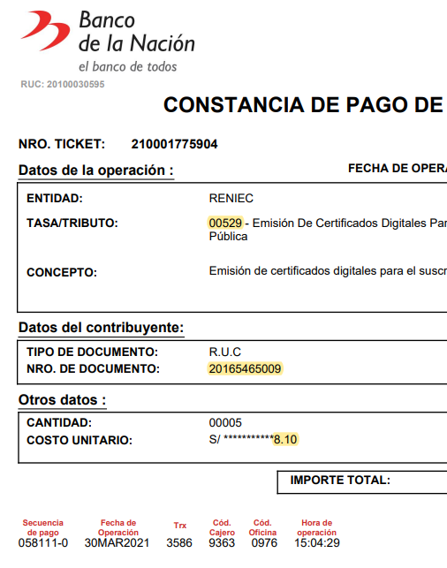
EL TRIBUTO CORRECTO ES: 00529
EL NÚMERO DE RUC DEBE SER 20165465009 (PNP), DE LO CONTRARIO EL VOUCHER NO ES VÁLIDO.
TODAS LAS CELDAS DEBEN SER FORMATO TEXTO Y VERIFICAR QUE LA INFORMACIÓN INGRESADA SEA LA CORRECTA, PRINCIPALMENTE EL DNI, CORREO (dominio @policia.gob.pe) Y DATOS DEL COMPROBANTE DE PAGO.
DNI (*) | DIRECCIÓN LABORAL (*) | CARGO | ÁREA | TELÉFONO (*) | ANEXO | EMAIL INSTITUCIONAL (*) | TIPO DE CERTIFICADO (*) | MODO DE DESCARGA CERTIFICADO (*) | CODIGO DE PAGO | FECHA DE PAGO | CODIGO DE CAJERO | CODIGO DE AGENCIA
12345678 | AV. ESPAÑA 323 CERCADO DE LIMA | JEFE DE UNIDAD | DIRINCRI PNP | 123456789 |  | ejemplo@policia.gob.pe | FIRMA DIGITAL Y AUTENTICACIÓN | SOFTWARE (PC, laptop) | 080327 | 8-May-23 | 9199 | 0987
 |  |  |  |  |  |  | FIRMA DIGITAL Y AUTENTICACIÓN | SOFTWARE (PC, laptop)
 |  |  |  |  |  |  | FIRMA DIGITAL Y AUTENTICACIÓN | SOFTWARE (PC, laptop)
 |  |  |  |  |  |  | FIRMA DIGITAL Y AUTENTICACIÓN | SOFTWARE (PC, laptop)
 |  |  |  |  |  |  | FIRMA DIGITAL Y AUTENTICACIÓN | SOFTWARE (PC, laptop)
 |  |  |  |  |  |  | FIRMA DIGITAL Y AUTENTICACIÓN | SOFTWARE (PC, laptop)
 |  |  |  |  |  |  | FIRMA DIGITAL Y AUTENTICACIÓN | SOFTWARE (PC, laptop)
 |  |  |  |  |  |  | FIRMA DIGITAL Y AUTENTICACIÓN | SOFTWARE (PC, laptop)
 |  |  |  |  |  |  | FIRMA DIGITAL Y AUTENTICACIÓN | SOFTWARE (PC, laptop)
 |  |  |  |  |  |  | FIRMA DIGITAL Y AUTENTICACIÓN | SOFTWARE (PC, laptop)
 |  |  |  |  |  |  | FIRMA DIGITAL Y AUTENTICACIÓN | SOFTWARE (PC, laptop)
 |  |  |  |  |  |  | FIRMA DIGITAL Y AUTENTICACIÓN | SOFTWARE (PC, laptop)
 |  |  |  |  |  |  | FIRMA DIGITAL Y AUTENTICACIÓN | SOFTWARE (PC, laptop)
 |  |  |  |  |  |  | FIRMA DIGITAL Y AUTENTICACIÓN | SOFTWARE (PC, laptop)
 |  |  |  |  |  |  | FIRMA DIGITAL Y AUTENTICACIÓN | SOFTWARE (PC, laptop)
 |  |  |  |  |  |  | FIRMA DIGITAL Y AUTENTICACIÓN | SOFTWARE (PC, laptop)
 |  |  |  |  |  |  | FIRMA DIGITAL Y AUTENTICACIÓN | SOFTWARE (PC, laptop)
 |  |  |  |  |  |  | FIRMA DIGITAL Y AUTENTICACIÓN | SOFTWARE (PC, laptop)
 |  |  |  |  |  |  | FIRMA DIGITAL Y AUTENTICACIÓN | SOFTWARE (PC, laptop)
 |  |  |  |  |  |  | FIRMA DIGITAL Y AUTENTICACIÓN | SOFTWARE (PC, laptop)
 |  |  |  |  |  |  | FIRMA DIGITAL Y AUTENTICACIÓN | SOFTWARE (PC, laptop)
 |  |  |  |  |  |  | FIRMA DIGITAL Y AUTENTICACIÓN | SOFTWARE (PC, laptop)
 |  |  |  |  |  |  | FIRMA DIGITAL Y AUTENTICACIÓN | SOFTWARE (PC, laptop)
 |  |  |  |  |  |  | FIRMA DIGITAL Y AUTENTICACIÓN | SOFTWARE (PC, laptop)
 |  |  |  |  |  |  | FIRMA DIGITAL Y AUTENTICACIÓN | SOFTWARE (PC, laptop)
 |  |  |  |  |  |  | FIRMA DIGITAL Y AUTENTICACIÓN | SOFTWARE (PC, laptop)
 |  |  |  |  |  |  | FIRMA DIGITAL Y AUTENTICACIÓN | SOFTWARE (PC, laptop)
 |  |  |  |  |  |  | FIRMA DIGITAL Y AUTENTICACIÓN | SOFTWARE (PC, laptop)
 |  |  |  |  |  |  | FIRMA DIGITAL Y AUTENTICACIÓN | SOFTWARE (PC, laptop)
 |  |  |  |  |  |  | FIRMA DIGITAL Y AUTENTICACIÓN | SOFTWARE (PC, laptop)

